Layout Screen
Detail Design | Project | ASOFT - ERP.NET | ID Screen | CRMFYYY3 | Created By | Thị Phượng | Updated By
 | Module | ASOFT - CRM | Name Screen | Báo cáo thống kê thời gian giao hàng | Created Date | 02/01/2016 | Updated Date
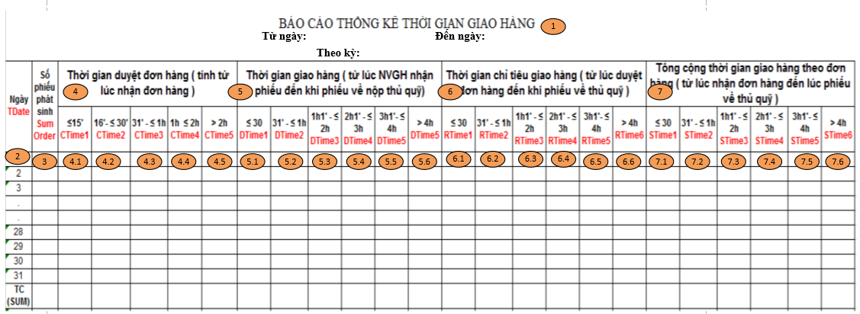
Layout |  |  |  |  |  |  | Overview
 |  |  |  |  |  |  | Sử dụng màn hình này để: Hiển thị Báo cáo thống kê thời gian giao hàng

 |  |  |  |  |  |  | Flow Screen
 |  |  |  |  |  |  | Báo cáo thống kê thời gian giao hàng -> In -> Báo cáo thống kê thời gian giao hàng

